상품제안서
에코너 펫 그루밍 진공클리너 | 상품코드: S44403

 |  |  |  |  |  |  | 02-713-8555 | www.synergygift.co.kr
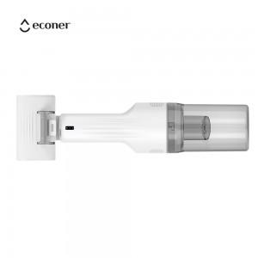 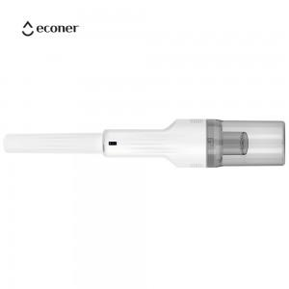 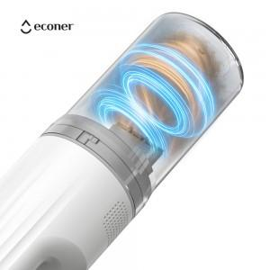

【상세/제작정보】

【인쇄/포장옵션】 | 100개 미만 레이저 / 포장지포장

【공급단가】 | 수량 | 10~ | 30~ | 100~ | 300~ | 500~
*VAT별도 | 단가 | 51,130원 | 49,900원 | 47,330원 | 45,600원 | 43,890원

【상품 URL】 | https://www.synergygift.co.kr:443/src/goods_detail.php?gdno=44403

